План-программа+
СОГЛАСОВАНО:
Главный специалист управления технологий и инжиниринга бурения ООО "РН-Уватнефтегаз"
__________________ Сошин В.А.
__________________ 2023г.
СОГЛАСОВАНО:
Начальник отдела планирования и мониторинга зарезки боковых стволов ООО ”РН-Уватнефтегаз”
__________________ Величко А.А.
__________________ 2023г.
УТВЕРЖДАЮ:
Координатор проекта ООО "Смит Сайбириан Сервисез"
__________________ Крушницкий С.В.
__________________ 2023г.

ПЛАН - П Р О Г Р А М М А
на проводку горизонтального бокового ствола
 |  |  |  |  | скважины | 5009-2 | куст | 2_Ю | месторождения |  | Им. Малыка |  |  |  | скважины 5009-2 куст 2_Ю месторождения Им. Малыка

ПРОЕКТНЫЕ ДАННЫЕ
1 | Профиль скважины |  |  |  |  |  | ГС
2 | Продуктивный целевой пласт |  |  |  |  |  | Ю4
3 | Альтитуда стола ротора |  |  |  |  |  | 105.54 |  | м
4 | Магнитное склонение |  |  |  |  |  | 14.680 |  | гр
5 | Глубина до Т1 по вертикали |  |  |  |  |  | 2556.66 |  | м
6 | Проектный отход до точки T1 |  |  |  |  |  | 2081.61 |  | м
7 | Магнитный азимут T1 |  |  |  |  |  | 183.86 |  | гр
8 | Глубина забоя скважины по вертикали |  |  |  |  |  | 2562.24 |  | м
9 | Проектный отход забоя |  |  |  |  |  | 2362.22 |  | м
10 | Магнитный азимут забоя |  |  |  |  |  | 186.51 |  | гр
11 | Радиус круга допуска |  |  |  |  |  | 25.00 |  | м
12 | Интервал ГНО по cтволу |  |  |  |  |  |  |  | м
13 | Максимально допустимое превышение ИИПУ по трём последовательным точкам |  |  |  |  |  | на 0.6 |  | гр/10м
14 | Максимально допустимое превышение ИИПУ в ГНО по трём последовательным точкам |  |  |  |  |  | на 0.26 |  | гр/10м
15 | Диаметр экс. колонны |  |  |  |  |  | 168 |  | мм
16 | Голова цементного моста |  |  |  |  |  |  |  | м
17 | Тип клин-отклонителя |  |  |  |  |  | гидравлический
18 | Клин-отклонитель соориентирован: |  |  |  |  |  | +60(60R) |  | гр
 | по апсидальной плоскости |  |  |  |  |  | I |  | четверть
 | относительно истинного севера |  |  |  |  |  | - |  | гр
19 | Клин установлен в интервале |  |  |  |  |  | 2653-2658 |  | м
20 | Окно вырезно в интервале |  |  |  |  |  | 2653-2656 |  | м
21 | Тех. Карман |  |  |  |  |  | 2656-2661 |  | м
22 | Расположение муфты верхней/нижней экс. колонны 168 мм |  |  |  |  |  |  |  | м
23 | Толщина стенки экс. колонны в интервале 168 мм |  |  |  |  |  | 8.9 |  | мм
24 | Состояние цемента в интервале вырезанного окна экс. колонне:
 | Состояние контакта с колонной
 | Состояние контакта с породой
25 | Профиль построен от гироскопа (инклинометра) |  |  |  |  |  | Им.Малыка 5009 к 2_Ю гироскоп 07122022
26 | Пластовое давление целевого пласта |  |  |  |  |  |  |  | атм.
27 | Вариант и дата профиля |  |  |  |  |  | Rev3_15.02.2023
28 | Вариант и дата оформления план-программы |  |  |  |  |  | Версия 2 от 13.03.2023
* данные ограничения распространяются и на корректировоки профиля со строны службы ЦГСБС, при необходимости увеличения ИИПУ обязательное согласование с УТиИБ заказчика.

ПЛАНИРУЕМАЯ ТРАЕКТОРИЯ БОКОВОГО СТВОЛА СКВАЖИНЫ

Комментарии | Глубина по стволу, (м.) | Зенитный угол, (гр.) | Азимут Истинный, (гр.) | Азимут Магн, (гр.) | Вертикаль, (м.) | Абсолютная отметка, (м.) | СЮ, (м.) | ВЗ, (м.) | С. Ш. | В. Д. | Смещение, (м.) | Азимут на точку, (гр.) | Простр. инт-ть, (гр./10 м.) | Положение отклонителя, гр.
Верх окна | 2653.00 | 51.38 | 194.70 | 180.02 | 2027.82 | 1922.28 | -1540.82 | -339.88 | 58° 45' 51,6958 N | 74° 6' 1,0408 E | 1577.86 | 192.44 | 0.00 | 0
Низ окна +60 | 2656.00 | 51.83 | 195.69 | 181.01 | 2029.68 | 1924.14 | -1543.09 | -340.49 | 58° 45' 51,6225 N | 74° 6' 1,0025 E | 1580.21 | 192.44 | 3.00 | 60
Карман | 2661.00 | 51.83 | 195.69 | 181.01 | 2032.77 | 1927.23 | -1546.88 | -341.56 | 58° 45' 51,5002 N | 74° 6' 0,9364 E | 1584.14 | 192.45 | 0.00 | -16.71
Срезка | 2681.00 | 55.01 | 202.03 | 187.35 | 2044.70 | 1939.16 | -1562.05 | -346.76 | 58° 45' 51,0097 N | 74° 6' 0,6127 E | 1600.08 | 192.52 | 3.00 | 60
 | 2696.00 | 55.01 | 202.03 | 187.35 | 2053.30 | 1947.76 | -1573.45 | -351.37 | 58° 45' 50,6416 N | 74° 6' 0,3260 E | 1612.20 | 192.59 | 0.00 | -20.35
 | 2846.17 | 32.50 | 220.00 | 205.32 | 2161.48 | 2055.94 | -1662.86 | -401.21 | 58° 45' 47,7520 N | 74° 5' 57,2263 E | 1710.57 | 193.56 | 1.70 | 157.38
 | 3106.62 | 32.50 | 220.00 | 205.32 | 2381.14 | 2275.60 | -1770.05 | -491.16 | 58° 45' 44,2873 N | 74° 5' 51,6316 E | 1836.93 | 195.51 | 0.00 | 0
Ач. кровля | 3172.00 | 43.62 | 220.00 | 205.32 | 2432.54 | 2327.00 | -1800.88 | -517.03 | 58° 45' 43,2910 N | 74° 5' 50,0229 E | 1873.63 | 196.02 | 1.70 | 0
Ач. подошва | 3197.97 | 42.32 | 220.00 | 205.32 | 2451.54 | 2346.00 | -1814.44 | -528.40 | 58° 45' 42,8528 N | 74° 5' 49,3154 E | 1889.81 | 196.24 | 0.50 | -180
Т1 | 3435.99 | 84.00 | 220.00 | 205.32 | 2556.66 | 2451.12 | -1973.56 | -661.92 | 58° 45' 37,7097 N | 74° 5' 41,0114 E | 2081.61 | 198.54 | 1.75 | 0
Т2 | 3518.29 | 89.45 | 220.00 | 205.32 | 2561.36 | 2455.82 | -2036.48 | -714.72 | 58° 45' 35,6760 N | 74° 5' 37,7282 E | 2158.26 | 199.34 | 0.66 | 0
М1 | 3640.18 | 89.45 | 220.00 | 205.32 | 2562.53 | 2456.99 | -2129.85 | -793.06 | 58° 45' 32,6581 N | 74° 5' 32,8563 E | 2272.71 | 200.42 | 0.00 | 0
 | 3651.18 | 90.22 | 220.00 | 205.32 | 2562.56 | 2457.02 | -2138.28 | -800.13 | 58° 45' 32,3858 N | 74° 5' 32,4167 E | 2283.08 | 200.52 | 0.70 | 0
Т3 | 3734.95 | 90.22 | 220.00 | 205.32 | 2562.24 | 2456.70 | -2202.45 | -853.98 | 58° 45' 30,3116 N | 74° 5' 29,0684 E | 2362.22 | 201.19 | 0.00 | 0

Все замеры снимаются только в конце свечи на промывке перед наращиванием. На усмотрение инженера по ННБ допускается снятие замеров в интервале стабилизации после наращиваная бурильного инструмента.
Инженеру ННБ контролировать все СПО до входа КНБК в обсадную колонну. Производить взвешивание в колонне, корректировать модель весов и моментов по коэффициентам фактора трения в обсадной колонне и в открытом стволе, фиксировать корректно режимы бурения на каждой свече, в случае увеличения фактора трения в открытом стволе поставить в известность Заказчика и инициировать мероприятия по снижению и стабилизации коэффициента фактора трения.
Контролировать фактическое давление согласно расчетного на текущей глубине, в случае отклонения давления более 15 атм, немедленно сообщить Заказчику и провести анализ с какой глубины начались изменения давления по диаграммам и показаниям телесистемы.
Инженеру ННБ производить ежесменную проверку ввода магнитного склонения в наземном блоке телесистемы.
При бурении горизонта, а также в любых интервалах, где встречаются пропластки угля, необходимо снизить расход до минимального и вращение до 40 об/мин. Характерные признаки угля это резкие скачки давления, момента, затяжки при расхаживании. При подтверждении этих интервалов на каротажных диаграммах, во время СПО эти места проходить без проработки с предельной осторожностью без циркуляции.
В случае вывода Яса в открытый ствол ограничить вращение ротора до 20 об.мин. и скороть СПО в момент прохождения интервала окна ниже и выше Яса на 20 метров.
При постоянных затяжках, после направленного бурения и подлипании КНБК, необходимо сократить длину слайда без отрыва не более 3м., с последующим расхаживанием на 5-6м. Производить проработку затяжек до свободного хождения инструмента.
При направленном бурении в продуктивном пласте необходимо производить периодические подъемы КНБК (через 3-5мин) от забоя скважины на 3-5 метров для контроля подвижности бурильного инструмента (необходимо полностью выбирать вес инструмента и поднимать долото над забоем на 3-5 метров)

РАСЧЁТ ПО ОПАСНЫМ СБЛИЖЕНИЯМ C СОСЕДНИМИ СТВОЛАМИ
КУСТ_СКВАЖИНА_СТВОЛ_ЗАМЕРЫ |  |  | ПРОЕКТНАЯ СКВАЖИНА СТВОЛ/ВЕРТ (ближайшая точка по замерам), м |  | РАССМАТРИВАЕМАЯ СКВАЖИНА СТВОЛ/ВЕРТ (ближайшая точка по замерам), м |  | МИНИМАЛЬНОЕ РАССТОЯНИЕ МЕЖДУ ЦЕНТРАМИ СКВАЖИН, м |  | ФАКТОР СБЛИЖЕНИЯ | Пласт в интервале сближения | СОСТОЯНИЕ (пласт, ЭЦН/ ППД, в работе/ ликвидир) | ДЕБИТ, (Qн, т/сут) (Qж, м3/сут) (вод.%) | МЕРЫ ПРЕДОСТОРОЖНОСТИ
5012Г |  |  | 3394.16 | 2549.64 | 4250 | 2596.29 | 199.46 |  | 1.516 |  |  |  | Бурение вести согласно плановому профилю.

Проекции+
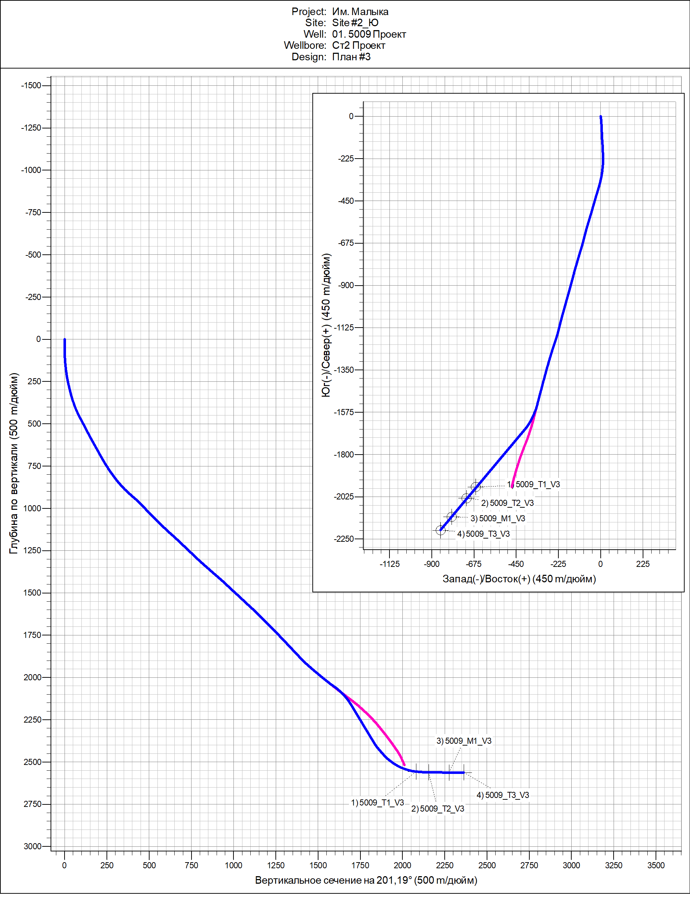

Паук+
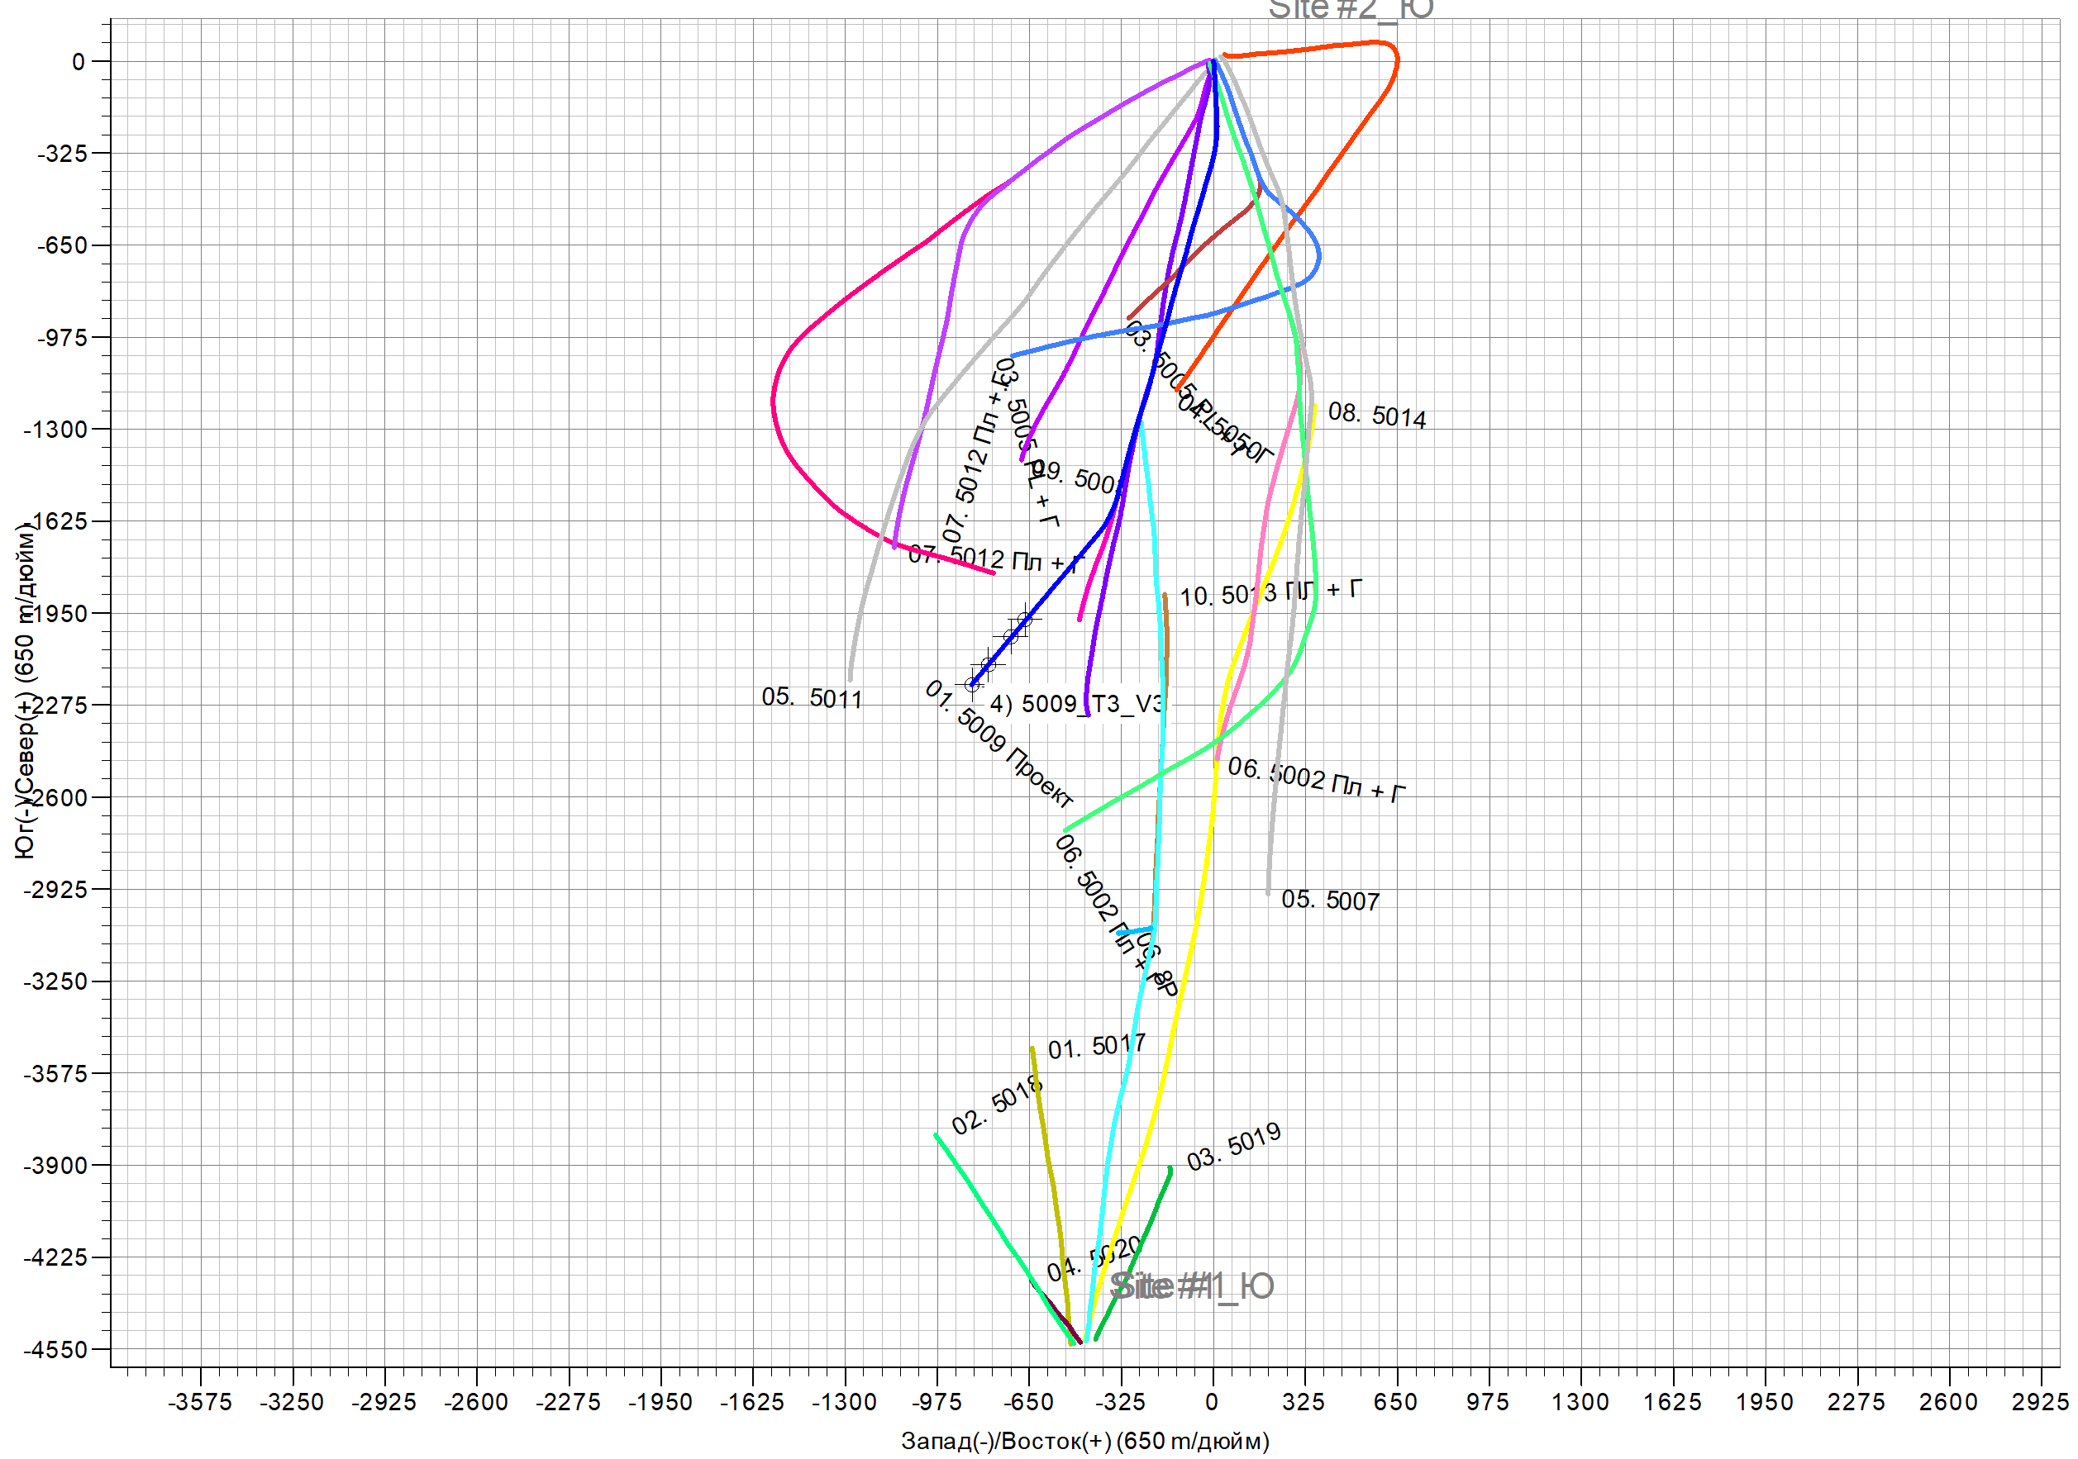

Риски пересечений+
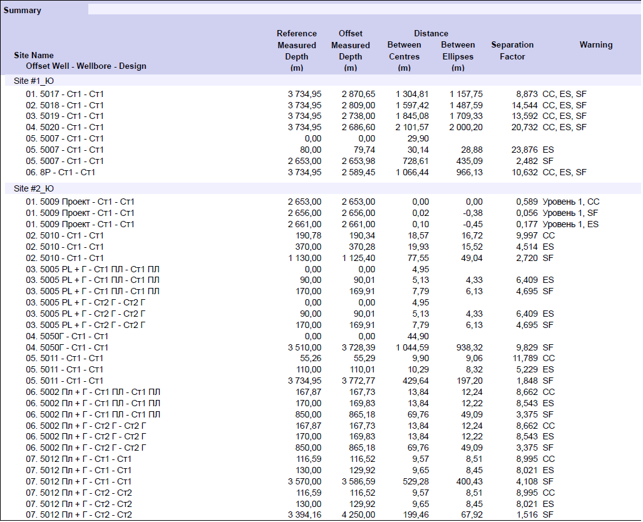

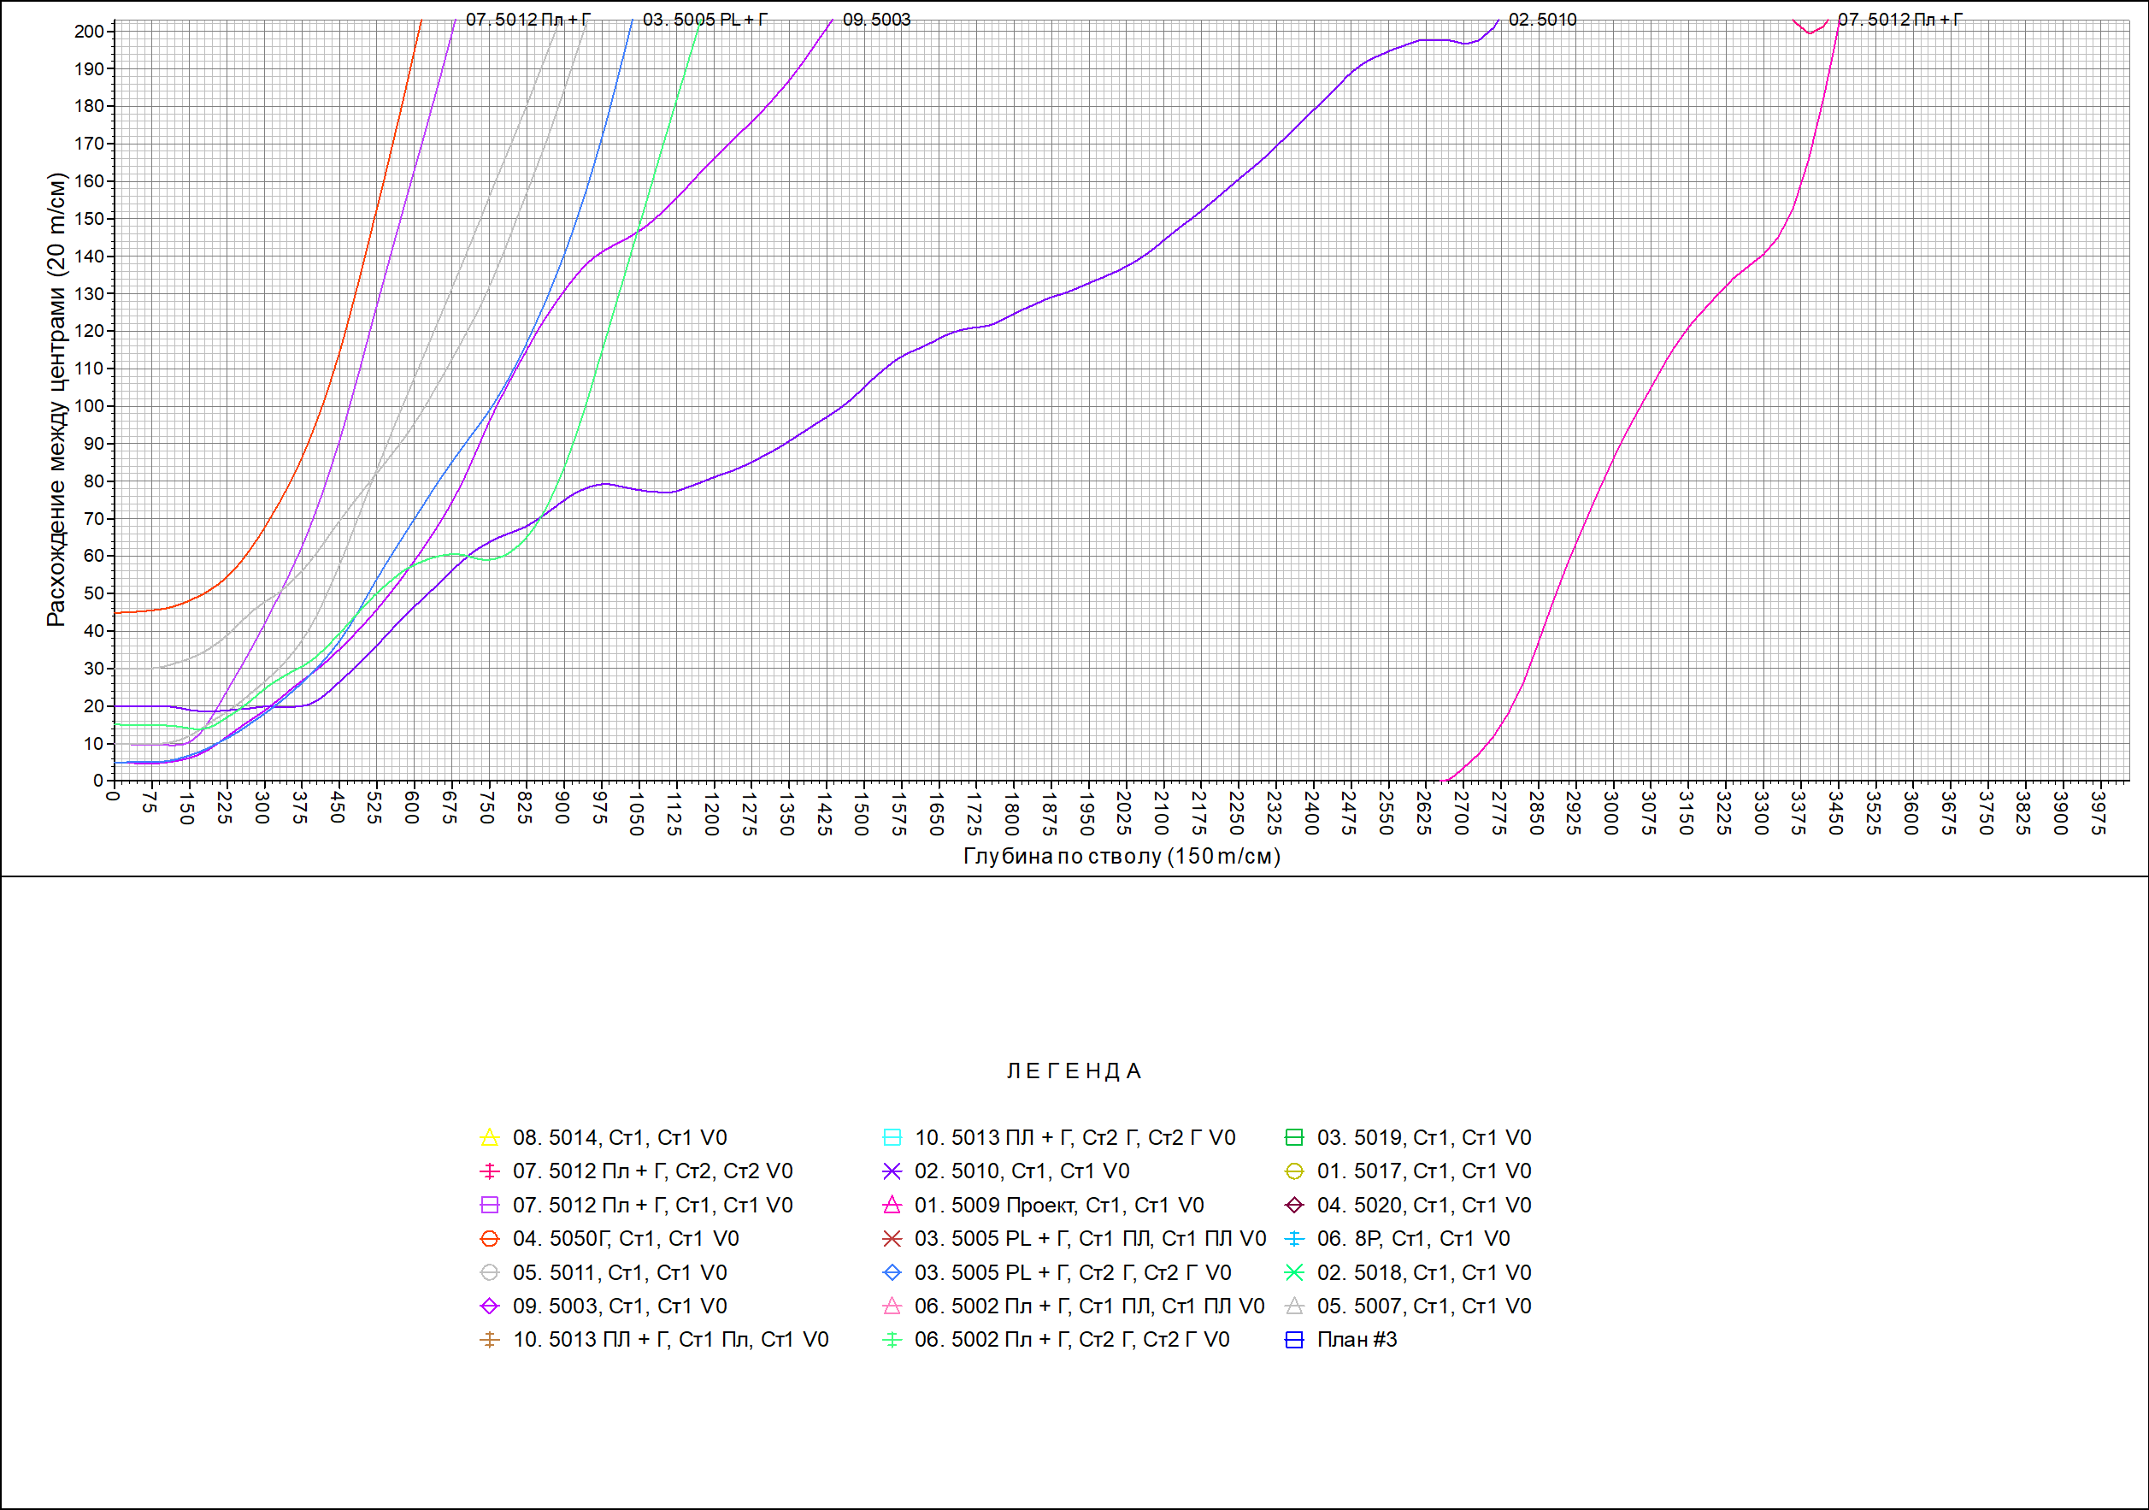

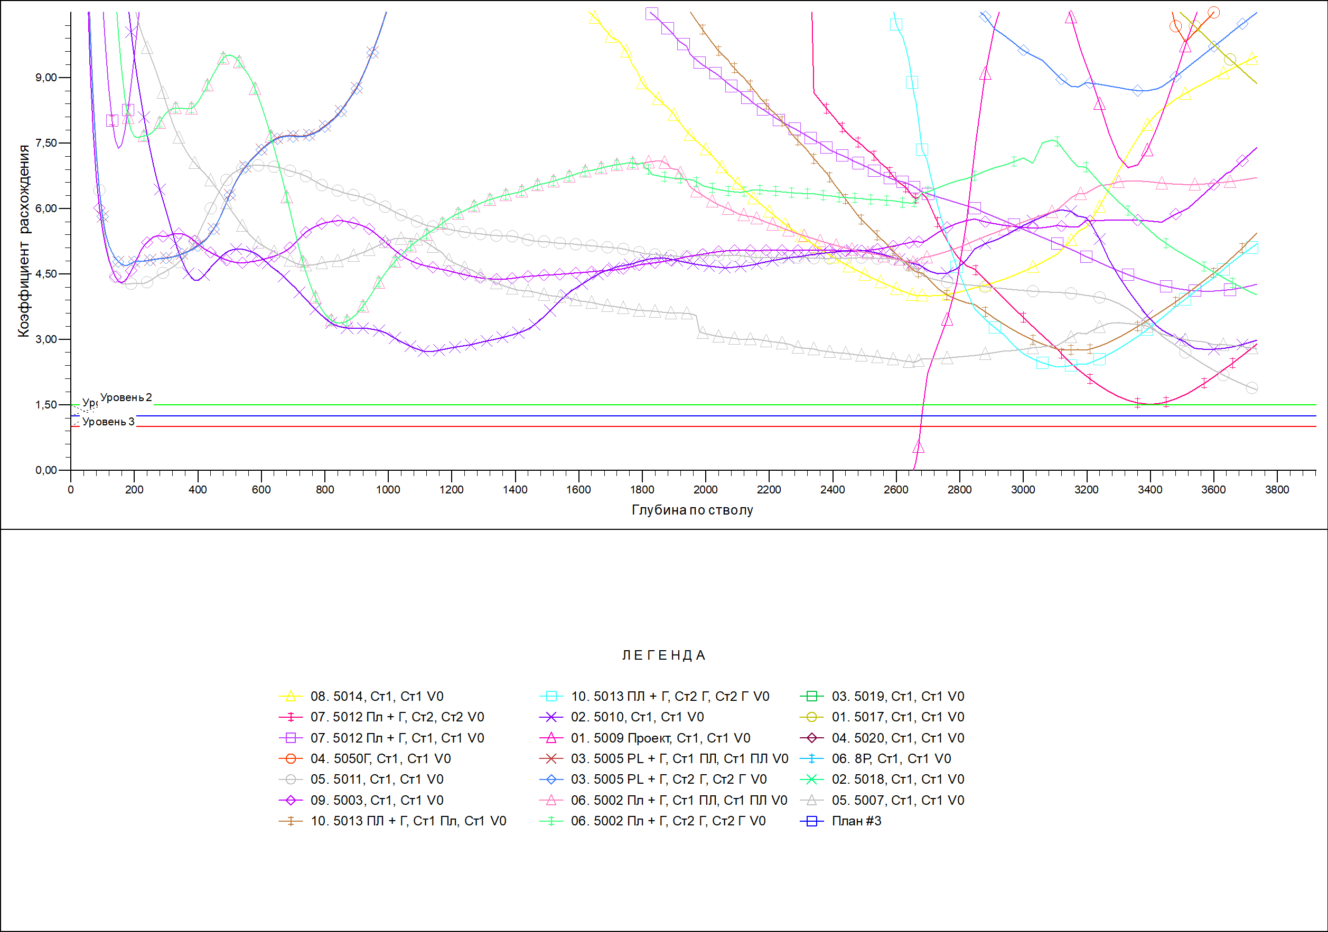

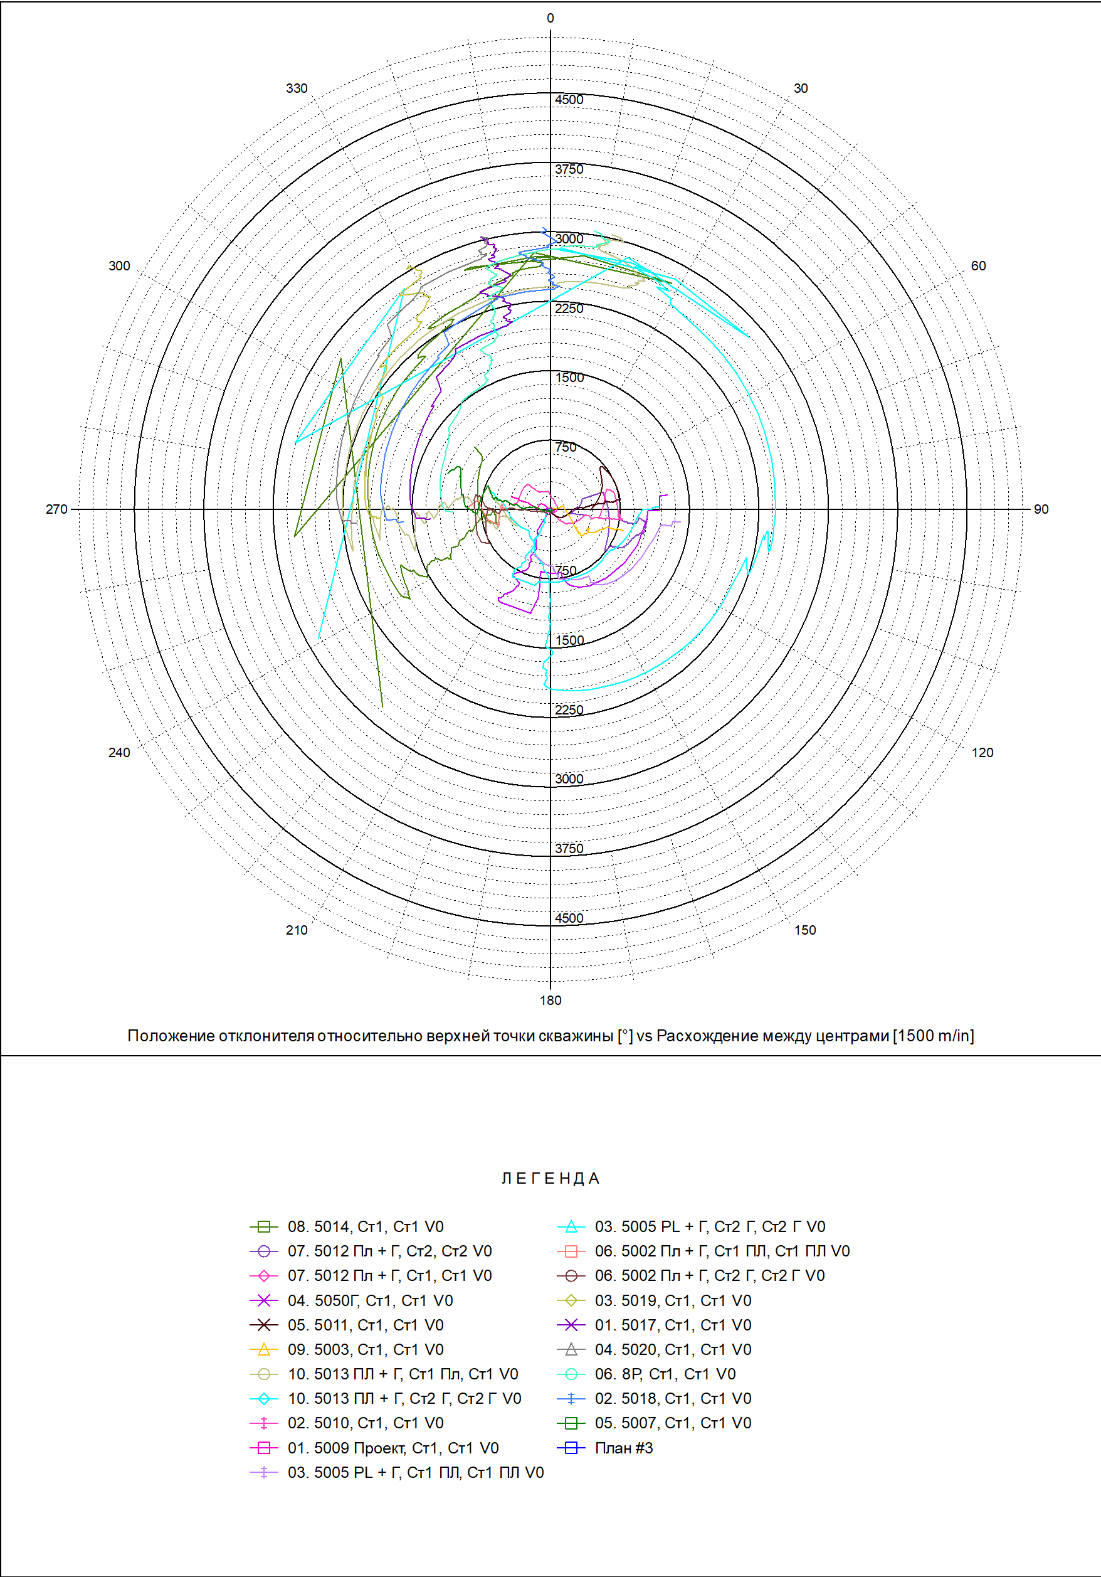

Расчет 142,9+
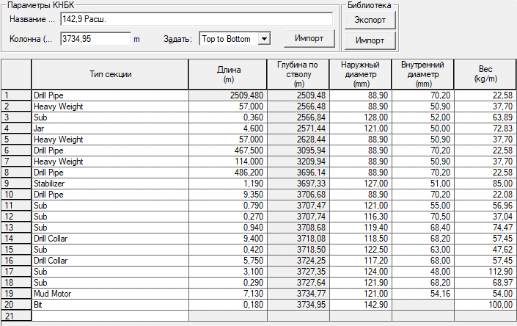

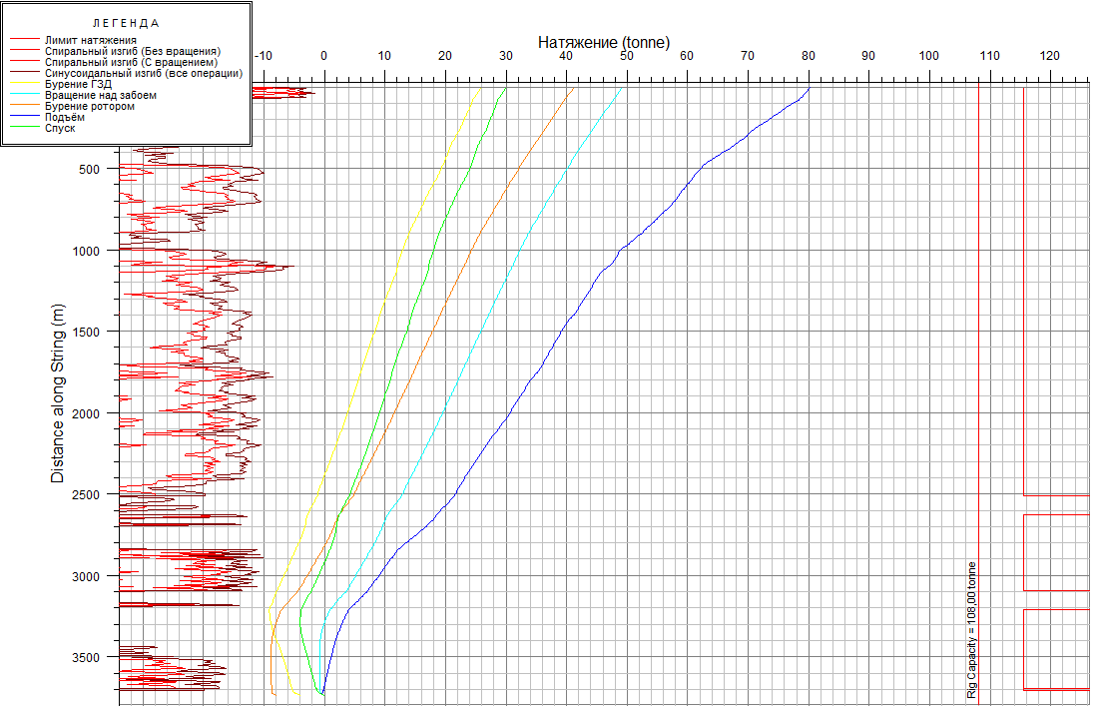

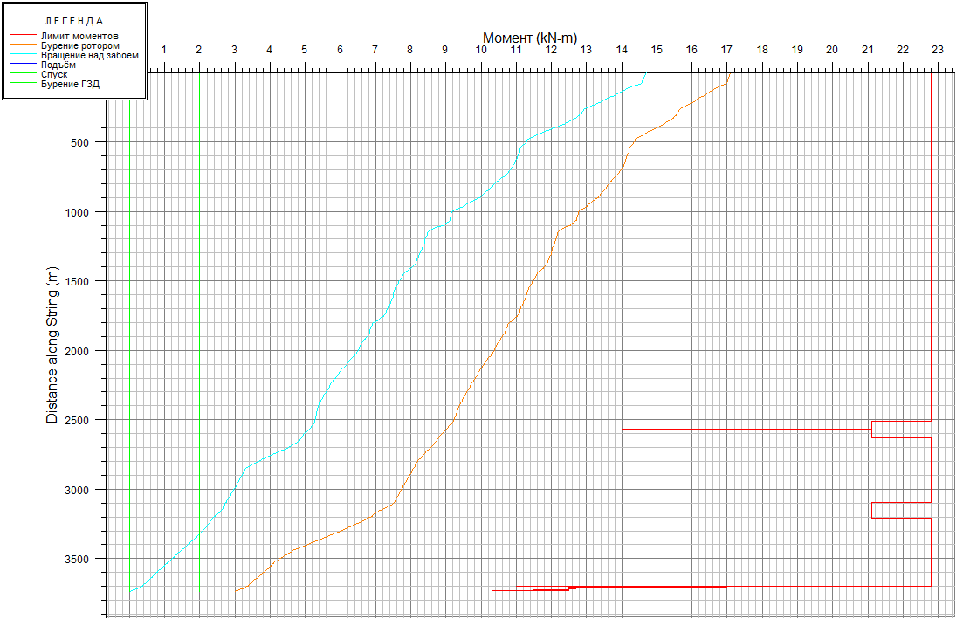

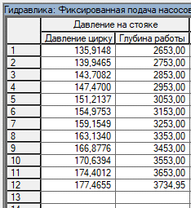

Хвостовик+
